リスクチェックシート (FA)
IIoT機器導入リスクチェックシート [FA]

 |  | 現場部門 | セキュリティ部門
 |  | 申請者 | 確認者
 |  | 申請日 | 確認日
 |  | 承認者 | 承認者
 |  | 承認日 | 承認日
1.基本情報
機器名
提供ベンダ
型番
利用予定開始時期

2.機器用途
導入IIoT機器の用途を【制御】【予測・分析】【蓄積】から選択してください。複数可能
※複数利用の場合は、より重要な用途を選択 【制御】＞【予測・分析】＞【蓄積】
用途区分 | 制御

制御：製造ライン、ロボット、搬送・物流などの動作や制御出力に関与
予測・分析：稼働監視、エネルギー分析など収集データを可視化・分析し、判断や予兆保全に活用
蓄積：ロガー機器など取得データをその場で保存・記録（外部通信は行わずローカル保存が目的）

3.利用ケース
導入IIoT機器の利用について【本番】【検証】から選択してください。
利用区分 | 検証

本番：実運用およびその準備段階（本番導入前の検証も含む）
検証：導入判断のための試行（概念検証や評価目的の利用）

4.想定されるネットワーク構成
下記のネットワーク構成モデルを参考に、機器導入するゾーンを【0～5】で選択してください。
レベル | 3
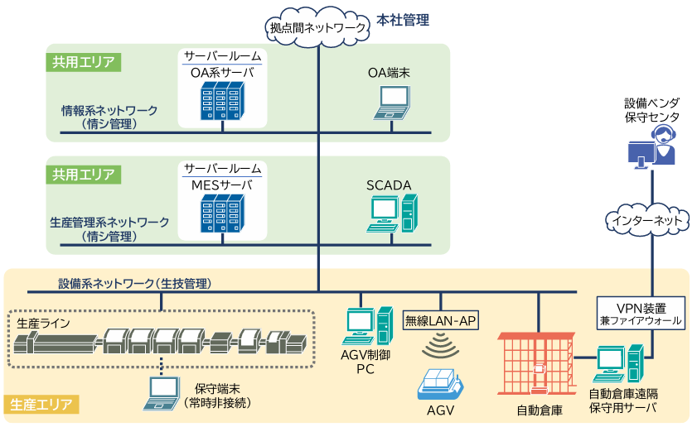
5企業ネットワーク層
4サイト業務

3制御監視層

2制御装置層
1基本制御層
0物理プロセス層

5.その他
内容記入欄（特になければ「－」）

セキュリティ部門のリスクチェック
事業影響度判定 | 低

